Planilha1
Circunferência
Datas | 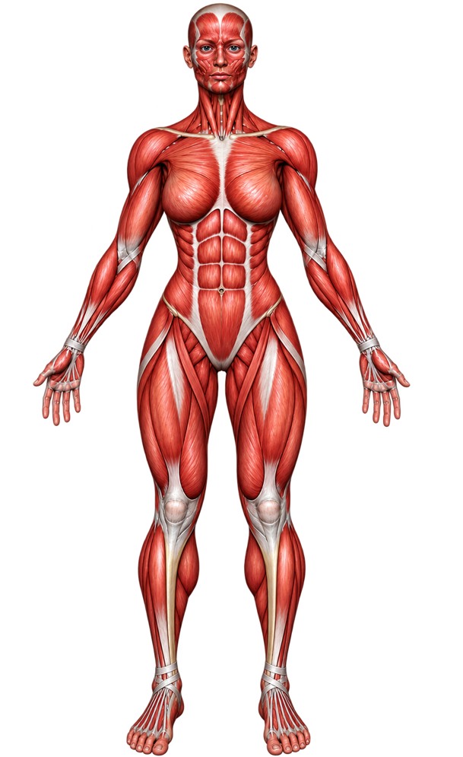
Ombro
Tórax
Cintura
Abdominal
Quadril
Braço (E)
Braço (E) Contraído
Antebraço (E)
Braço (D)
Braço (D) Contraído
Antebraço (D)
Coxa E
Coxa D
Panturrilha E
Panturrilha D

Dobras Cutâneas
Datas | 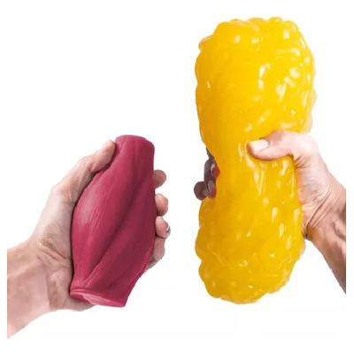
Tríceps
Peito
Axilar média
Subescapular
Abdominal
Supra-iliaca
Coxa

Peso

Composição Corporal
Datas
Massa Magra
Massa Gorda
% Gordura Corporal

